mem1
Mit diesem Excel-Blatt können Referenzkurven erzeugt werden.
- Daten aus der Messung in die gelben Felder eintragen.
- Die ersten drei Spalten kopieren und in den einfachen Windows-Text-Editor einfügen und als *.s1p File abspeicher
# Hz S MA R 50 |  |  | Eingabe
10 | 8.9125093813E-06 | 0 | -101
20 | 3.1622776602E-06 | 0 | -110
30 | 1.0592537252E-06 | 0 | -119.5
50 | 6.0953689724E-07 | 0 | -124.3
70 | 3.1622776602E-07 | 0 | -130
90 | 1.5848931925E-07 | 0 | -136
100 | 1.1481536215E-07 | 0 | -138.8
200 | 3.5481338923E-08 | 0 | -149
300 | 1.77827941E-08 | 0 | -155
600 | 1.1885022274E-08 | 0 | -158.5
Hier wird beispielhaft in ROT die hier erzeugt Referenzkurve gezeigt.
800 | 9.4406087629E-09 | 0 | -160.5
900 | 8.4139514165E-09 | 0 | -161.5
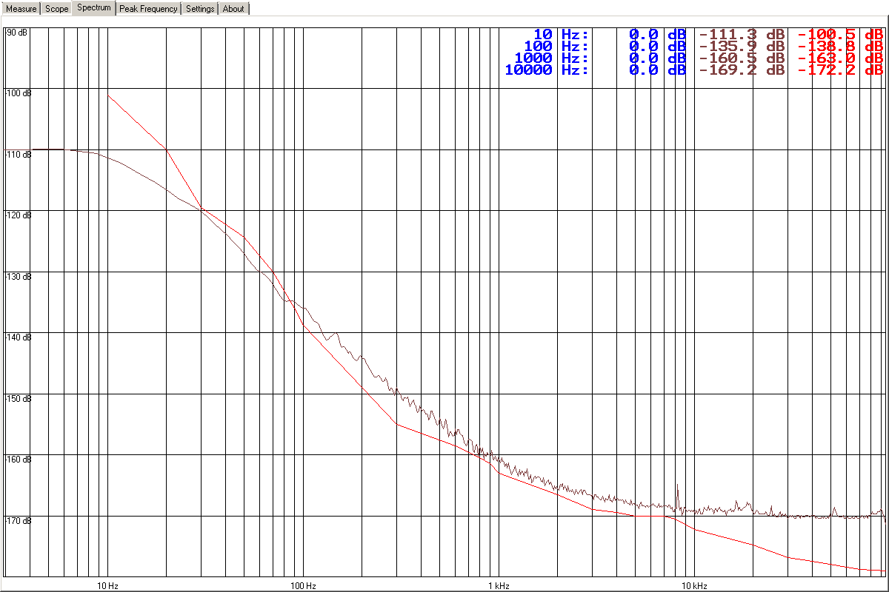
1000 | 7.0794578438E-09 | 0 | -163
2000 | 4.7315125896E-09 | 0 | -166.5
3000 | 3.5481338923E-09 | 0 | -169
4000 | 3.3496543916E-09 | 0 | -169.5
5000 | 3.1622776602E-09 | 0 | -170
6000 | 3.1622776602E-09 | 0 | -170
7000 | 3.1622776602E-09 | 0 | -170
8000 | 2.9853826189E-09 | 0 | -170.5
10000 | 2.4434305527E-09 | 0 | -172.24
20000 | 1.8197008586E-09 | 0 | -174.8
30000 | 1.4454397707E-09 | 0 | -176.8
40000 | 1.3335214322E-09 | 0 | -177.5
70000 | 1.1481536215E-09 | 0 | -178.8
95680 | 1.1220184543E-09 | 0 | -179

